Munka1
 |  | IP címigény
Név | Hálózati IP/SM | LAN1 | LAN2 | LAN3
Egyes csoport | 10.10.0.0/16 | 25 | 30 | 13

Alhálózat neve | Funkció | Számított igény | Lefoglalt méret (VLSM) | CIDR maszk | Maszk | Hálózati cím | Kiosztható | Broadcast | IPv6 Alhálózat | Router Interfész IP (GW)
CORE_DEV_LAN (LAN2) | A fuvarszervezés és irányítás helyszíne. | 30 eszköz | 32 | /27 | 255.255.255.224 | 10.10.0.0 | 10.10.0.1 - 10.10.0.30 | 10.10.0.31 | 2001:db8:acad:1::/64 | 2001:db8:acad:1::1
ADMIN_OFFICE (LAN1) | Könyvelés, HR és számlázás. | 25 eszköz | 32 | /27 | 255.255.255.224 | 10.10.0.32 | 10.10.0.33 - 10.10.0.62 | 10.10.0.63 | 2001:db8:acad:2::/64 | 2001:db8:acad:2::1
SERVER_ROOM (LAN3) | Szerverek, készletnyilvántartás és központi nyomtatók. | 13 eszköz | 16 | /28 | 255.255.255.240 | 10.10.0.64 | 10.10.0.65 - 10.10.0.78 | 10.10.0.79 | 2001:db8:acad:3::/64 | 2001:db8:acad:3::1
BACKBONE_1 (WAN1) | R1-R2 összeköttetés | 2 eszköz | 4 | /30 | 255.255.255.252 | 10.10.0.80 | 10.10.0.81 - 10.10.0.82 | 10.10.0.83 | 2001:db8:acad:a::/64 | R0: ::1, R1: ::2
BACKBONE_2 (WAN2) | R2-R3 összeköttetés | 2 eszköz | 4 | /30 | 255.255.255.252 | 10.10.0.84 | 10.10.0.85 - 10.10.0.86 | 10.10.0.87 | 2001:db8:acad:b::/64 | R1: ::1, R2: ::2

Eszköz neve | Portszám | IP cím | Maszk (Subnet Mask) | Alapértelmezett átjáró (GW) | IPv6 Cím / Prefix | IPv6 Átjáró
Router0 (Bal) | Gig0/0 | 10.10.0.1 | 255.255.255.224 | -
Router0 (Bal) | Se0/3/0 | 10.10.0.81 | 255.255.255.252 | - |  |  |  | 1 | CORE_DEV_LAN (LAN2) | 30 eszköz
Router1 (Közép) | Gig0/1 | 10.10.0.33 | 255.255.255.224 | - |  |  |  | 2 | ADMIN_OFFICE (LAN1) | 25 eszköz
Router1 (Közép) | Se0/3/0 | 10.10.0.82 | 255.255.255.252 | - |  |  |  |  | SERVER_ROOM (LAN3) | 13 eszköz
Router1 (Közép) | Se0/3/1 | 10.10.0.85 | 255.255.255.252 | - |  |  |  | 3 | BACKBONE_1 (WAN1) | 2 eszköz
Router2 (Jobb) | Gig0/0 | 10.10.0.65 | 255.255.255.240 | - |  |  |  | 4 | BACKBONE_2 (WAN2) | 2 eszköz
Router2 (Jobb) | Se0/3/0 | 10.10.0.86 | 255.255.255.252 | - |  |  |  |  | VLAN ID | --------------------------- |  | Host | IPv4 Tartomány
PC0 (LAN2) | Fa0/1 | 10.10.0.2 | 255.255.255.224 | 10.10.0.1 | 2001:db8:acad:1::2/64 | 2001:db8:acad:1::1 |  | 5 | VLAN 10 | Admin_Data | Hálózat Management/Native | 5
PC1 (LAN2) | Fa0/2 | 10.10.0.3 | 255.255.255.224 | 10.10.0.1 | 2001:db8:acad:1::3/64 | 2001:db8:acad:1::1 |  | 6 | VLAN 20 | VoIP | VoIP VLAN | 5
PC2 (LAN2) | Fa0/3 | 10.10.0.4 | 255.255.255.224 | 10.10.0.1 | 2001:db8:acad:1::4/64 | 2001:db8:acad:1::1 |  | 7 | VLAN 30 | Core_Data | Vállalat management | 10
PC3 (LAN1) | Fa0/1 | 10.10.0.34 | 255.255.255.224 | 10.10.0.33 | 2001:db8:acad:2::34/64 | 2001:db8:acad:2::1 |  | 8 | VLAN 40 | Server_Data | Server_Data | 5
PC4 (LAN1) | Fa0/2 | 10.10.0.35 | 255.255.255.224 | 10.10.0.33 | 2001:db8:acad:2::35/64 | 2001:db8:acad:2::1 |  | 9 | WLAN |  |  | 14
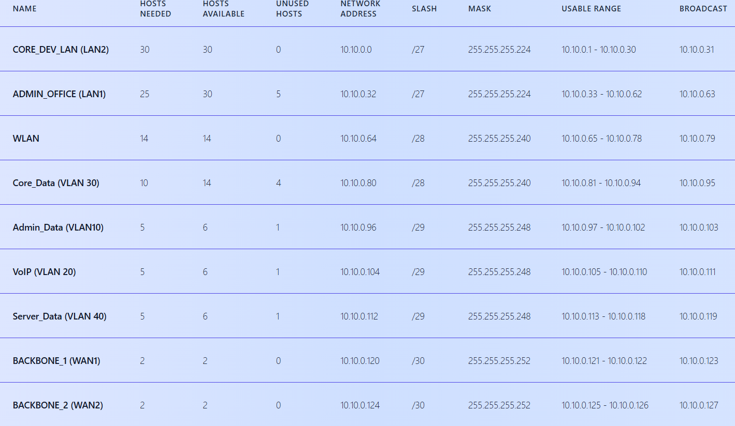
PC5 (LAN1) | Fa0/3 | 10.10.0.36 | 255.255.255.224 | 10.10.0.33 | 2001:db8:acad:2::36/64 | 2001:db8:acad:2::1
PC6 (LAN3) | Fa0/1 | 10.10.0.69 | 255.255.255.240 | 10.10.0.65 | 2001:db8:acad:3::69/64 | 2001:db8:acad:3::1
PC7 (LAN3) | Fa0/2 | 10.10.0.70 | 255.255.255.240 | 10.10.0.65 | 2001:db8:acad:3::70/64 | 2001:db8:acad:3::1
PC8 (LAN3) | Fa0/3 | 10.10.0.71 | 255.255.255.240 | 10.10.0.65 | 2001:db8:acad:3::71/64 | 2001:db8:acad:3::1
Szerver (LAN3) | Fa0/4 | 10.10.0.66 | 255.255.255.240 | 10.10.0.65 | 2001:db8:acad:3::66/64 | 2001:db8:acad:3::1
Nyomtató (LAN3) | Fa0/5 | 10.10.0.78 | 255.255.255.240 | 10.10.0.65 | 2001:db8:acad:3::78/64 | 2001:db8:acad:3::1
Wireless router | Fa0/6 | 10.10.0.77 | 255.255.255.240 | 10.10.0.65
Laptop 0 |  | 10.10.0.67 | 255.255.255.240 | 10.10.10.77
Laptop 1 |  | 10.10.0.68 | 255.255.255.240 | 10.10.10.77

VLAN ID | Név | Funkció | IPv4 Tartomány | IPv6 tartomány
VLAN 10 | Admin_Data | Switch/Router elérés | 10.10.1.0/26 | 2001:db8:acad::10:0/64
VLAN 20 | VoIP | IP telefonok | 10.10.1.64/26 | 2001:db8:acad::20:0/64
VLAN 30 | Core_Data | Vezetőség | 10.10.1.128/26 | 2001:db8:acad::30:0/64
VLAN 40 | Server_Data | Vendég hálózat | 10.10.1.192/26 | 2001:db8:acad::40:0/64

